PÕRANDAKÜTTE KOLLEKTORID
HEKAMERK OÜ |  |  |  |  | 11.01
LEIVA 4, 12618 TALLINN
TEL. 6776 300 | info@hekamerk.ee

HINNAKIRI |  |  | APRILL 2024

PORANDAKUTTE TORUD JA KOLLEKTORID
 |  | PARTNERI SOODUSTUS: |  |  | 0%
 | KOOD | MÕÕT | PAKEND | HIND | HIND
 |  |  |  | KM-TA | KM-TA

PÕRANDAKÜTTETORU 5-kihiline PERT |  |  | Rullis

 | 1829198183 | 16 x 2,0 | 600m | 0.61
 | 1829198175 | 16 x 2,0 | 200m | 0.61

 | 1829198179 | 20 x 2,0 | 300m | 0.74
 | 1829198180 | 20 x 2,0 | 600m | 0.74
 | 1829198181 | 25 x 2,5 |  | küsi hinda

KAN KOLLEKTORID ROOSTEVABAST TERASEST, ROTOMEETRITEGA

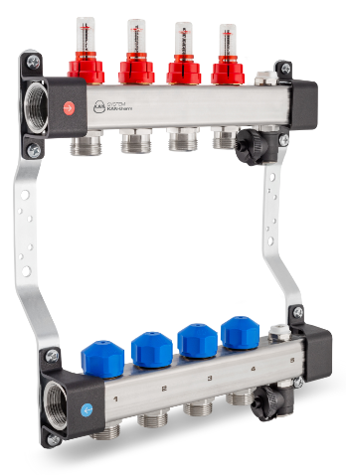
 | 1316157139 | 1"- 2x3/4" |  | 66.02
 | 1316157140 | 1"- 3x3/4" |  | 85.80
 | 1316157141 | 1"- 4x3/4" |  | 102.71
 | 1316157142 | 1"- 5x3/4" |  | 120.10
 | 1316157143 | 1"- 6x3/4" |  | 139.37
 | 1316157144 | 1"- 7x3/4" |  | 164.87
 | 1316157145 | 1"- 8x3/4" |  | 189.82
 | 1316157146 | 1"- 9x3/4" |  | 210.58
 | 1316157147 | 1"- 10x3/4" |  | 219.52
 | 1316157148 | 1"- 11x3/4" |  | 256.01
 | 1316157149 | 1"- 12x3/4" |  | 258.64

Komplekti kuuluvad:
kandurid / kaitsegrupid käsitsi õhutamiseks / täite- ja tühjendusventiilid

KOLLEKTORILE KUULVENTIILI PAAR 11/4" - 1"

 | 1300183006 | 1" - 1" Sirge |  | 22.62

 | 1300183007 | 1" - 1" Nurgaga |  | 28.55

KOLLEKTORILE PUMBAGRUPP

 | 1346103000 | WILO DN 25 15/6 |  | 360.00

KOLLEKTORILE SEGUSÕLM PUMBAGA

 | 1300103003 | DN 25 + 3T-VENT. 11/4" - 1" |  | 461.06

KAN KÜTTEKOLLEKTORID ROOSTEVABAST TERASEST

 | 1316158001 | 1"- 3x3/4" |  | 39.86
 | 1316158002 | 1"- 4x3/4" |  | 50.18
 | 1316158003 | 1"- 5x3/4" |  | 60.58
 | 1316158007 | 1"- 9x3/4" |  | 103.16
 | 1316158008 | 1"- 10x3/4" |  | 115.27
 | 1316158009 | 1"- 11x3/4" |  | 128.36

KUULVENTIIL MUTRIGA, 1"+ TERMOMEETER
SININE VÕI PUNANE

 | 2120043 | Punane 1" |  | 30.06
 | 2120042 | Sinine 1" |  | 30.06

ÜHE RINGI PÕRANDAKÜTTEKOLLEKTOR 3/4"

 | C361003001 | RTL-BASIC 3/4" |  | 173.20

 | F1-1216X3/4 | LIITMIK PEX/AL-PEX 16-2,0-3/4" |  | 2.30
 | F1-1620X3/4 | LIITMIK PEX/AL-PEX 20-2,0-3/4" |  | 2.40

PÕRANDAKÜTTETORU PAINDETOED METALLIST

 | 1009004 | 14-16 |  | 2.02
 | 1009233 | 20 |  | 2.91

PÕRANDAKÜTTETORU PAINDETOED PLASTIST

 | 1700218003 | 14-18 |  | 0.76
 | 1700218000 | 20-22 |  | 1.10

Toruklambrid toru kinnitamiseks isolatsioonile

 | 2017 | KLAMBER Ø16-20 H=57mm |  | 0.10

PÕRANDAKÜTTE AUTOMAATIKA VAATA "11.02 PORANDAKUTTE AUTOMAATIKA"

KOLLEKTORIKAPID VAATA "11.05 KOLLEKTORIKAPID"

 | SEINAPEALSED JA -SISESED KOLLEKTORIKAPID

